Sommaire
PROFIL
ENVIRONNEMENTAL
PRODUIT

 | Groupe de production d’eau glacée air/eau réversible

 | Outil d'aide à l'usage des règles d'extrapolation


 |  | Détenteur de la déclaration |  | UNICLIMA
 |  | Editeur |  | BUREAU VERITAS CODDE
 |  | Numéro de déclaration |  | UNIC-00039-V01.01-FR
 |  | Publication | Jan-22 | Validité | Jan-27

 |  | En conformité avec le PCR-ed4-FR-2021 09 06 et le PSR-0013-ed2.0-FR-2019 12 06

Cadre de validité
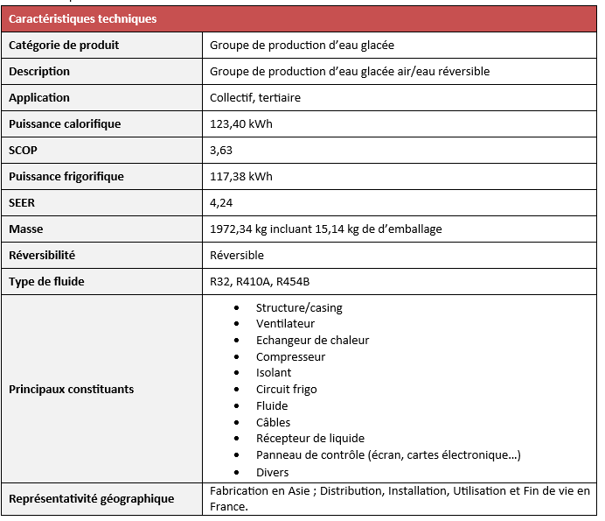
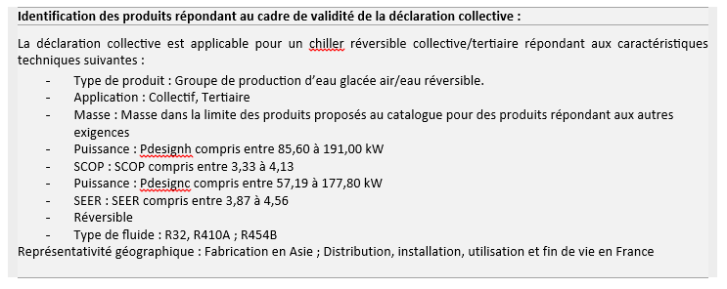
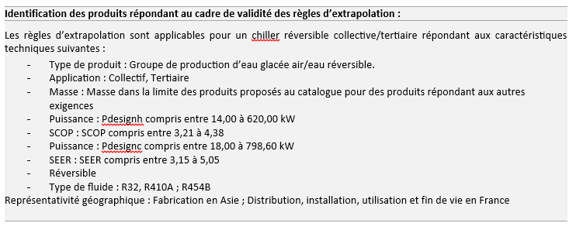
Cadre de validité du PEP

